Conto Economico - RICAVI
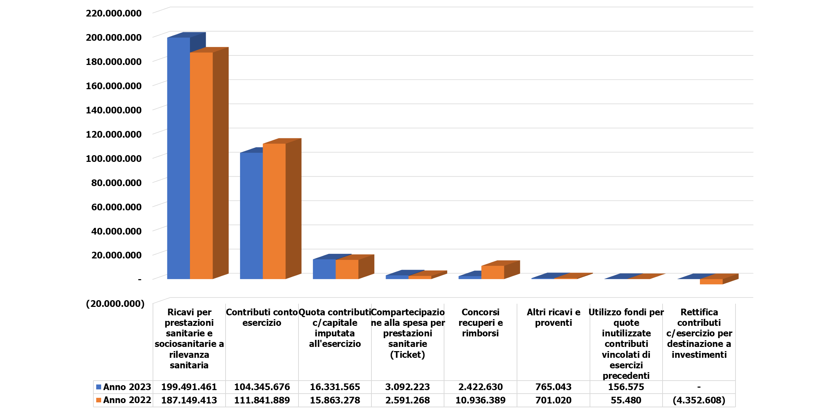

VALORE DELLA PRODUZIONE 2023
Importi: Euro |  |  | Var. Anno 2023 vs. Anno 2022
 | Anno 2023 | Anno 2022 | Importo | %
Contributi conto esercizio | 104,345,676 | 111,841,889 | (7,496,213) | -6.70%
Rettifica contributi c/esercizio per destinazione a investimenti | - | (4,352,608) | 4,352,608 | -100.00%
Utilizzo fondi per quote inutilizzate contributi vincolati di esercizi precedenti | 156,575 | 55,480 | 101,095 | >100%
Ricavi per prestazioni sanitarie e sociosanitarie a rilevanza sanitaria | 199,491,461 | 187,149,413 | 12,342,048 | 6.59%
Concorsi recuperi e rimborsi | 2,422,630 | 10,936,389 | (8,513,758) | -77.85%
Compartecipazione alla spesa per prestazioni sanitarie (Ticket) | 3,092,223 | 2,591,268 | 500,954 | 19.33%
Quota contributi c/capitale imputata all'esercizio | 16,331,565 | 15,863,278 | 468,287 | 2.95%
Altri ricavi e proventi | 765,043 | 701,020 | 64,023 | 9.13%
TOTALE VALORE DELLA PRODUZIONE | 326,605,173 | 324,786,129 | 1,819,044 | 0.56%

 | 1

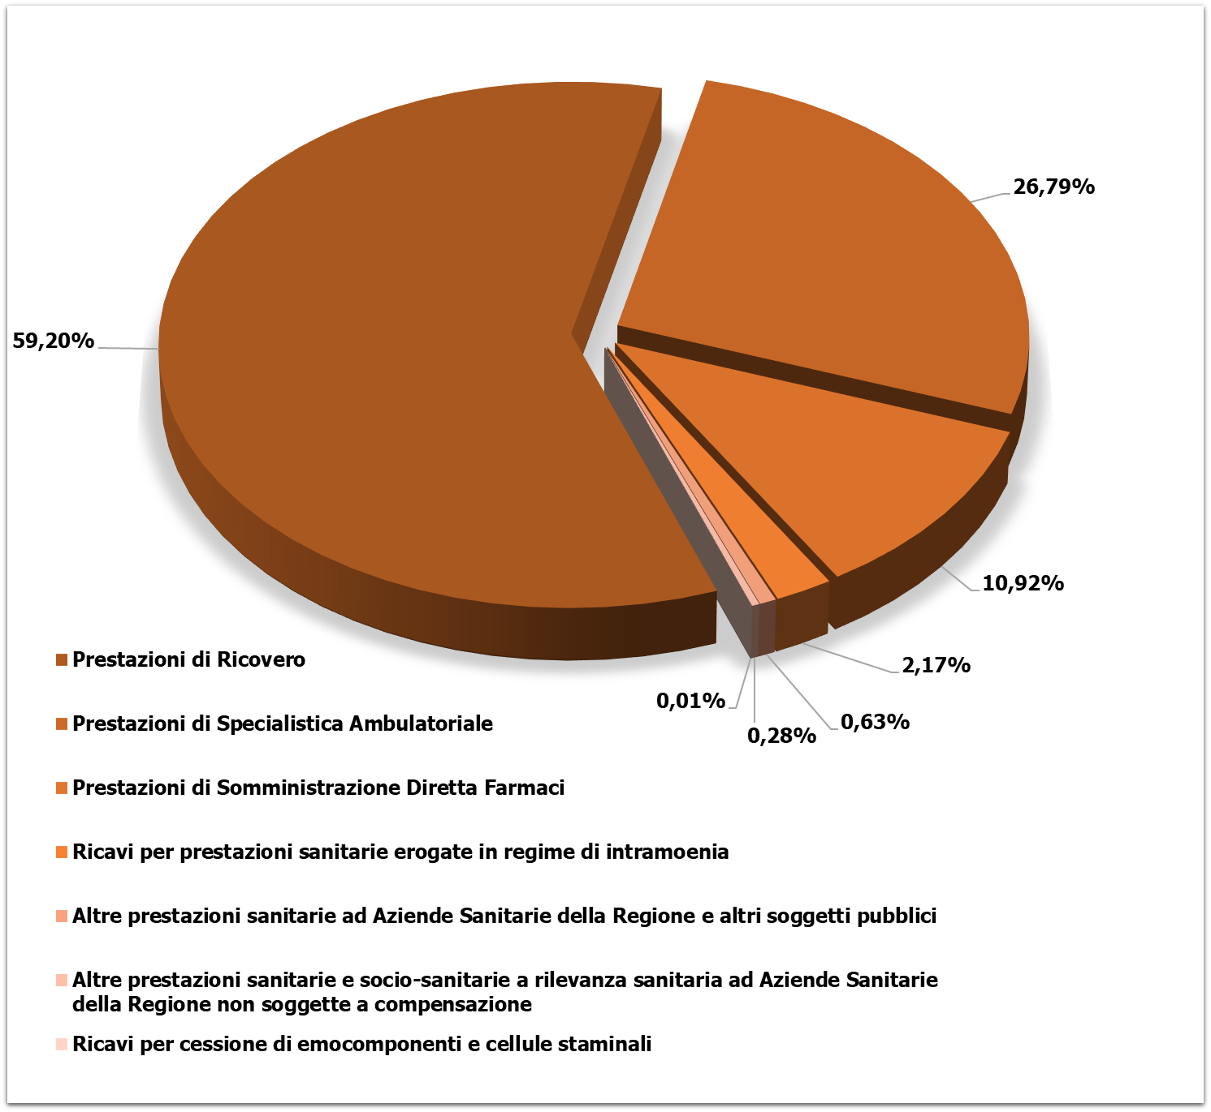
 |  |  | Var. Anno 2023 vs. Anno 2022
 | Anno 2023 | Anno 2022 | Importo | %
Ricavi per prestazioni sanitarie e sociosanitarie a rilevanza sanitaria | 199,491,461 | 187,149,413 | 12,342,048 | 6.59%
Prestazioni di Ricovero | 118,096,509 | 113,911,110 | 4,185,399 | 3.67%
Prestazioni di Specialistica Ambulatoriale | 53,443,052 | 46,627,017 | 6,816,035 | 14.62%
Prestazioni di Pronto Soccorso non seguite da ricovero | - | - | - | -
Prestazioni di Somministrazione Diretta Farmaci | 21,785,976 | 21,472,940 | 313,036 | 1.46%
Prestazioni trasporto ambulanze e elisoccorso | - | - | - | -
Ricavi per cessione di emocomponenti e cellule staminali | 11,156 | 21,563 | (10,407) | -48.26%
Altre prestazioni sanitarie e socio-sanitarie a rilevanza sanitaria ad Aziende Sanitarie della Regione non soggette a compensazione | 565,372 | 6,744 | 558,627 | >100%
Altre prestazioni sanitarie ad Aziende Sanitarie della Regione e altri soggetti pubblici | 1,261,432 | 763,177 | 498,255 | 65.29%
Ricavi per prestazioni sanitarie erogate a privati | - | - | - | -
Ricavi per prestazioni sanitarie erogate in regime di intramoenia | 4,327,964 | 4,346,862 | (18,897) | -0.43%

